Sheet1
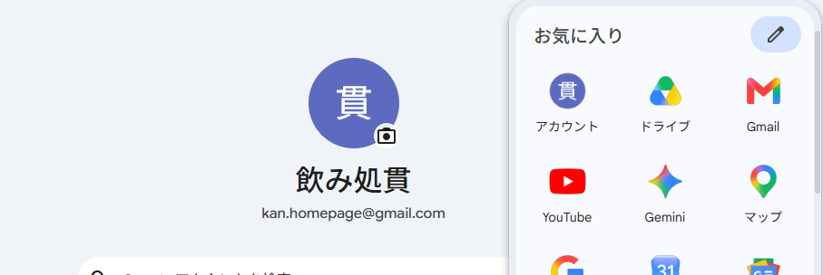

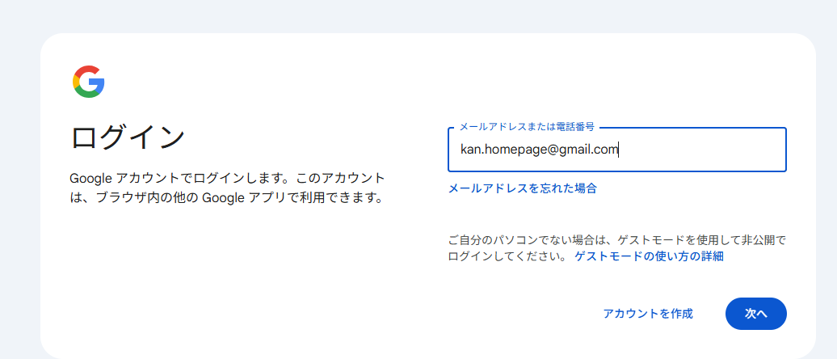

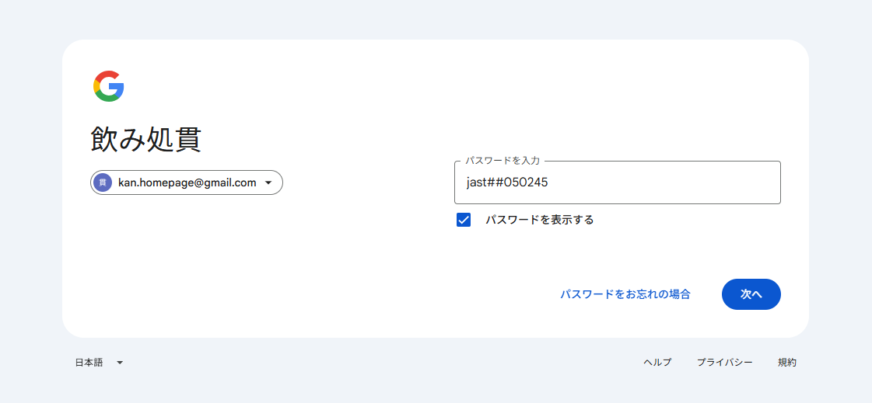

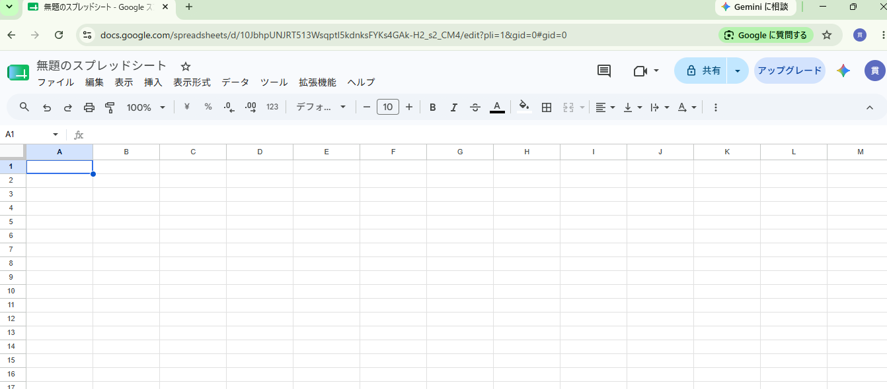

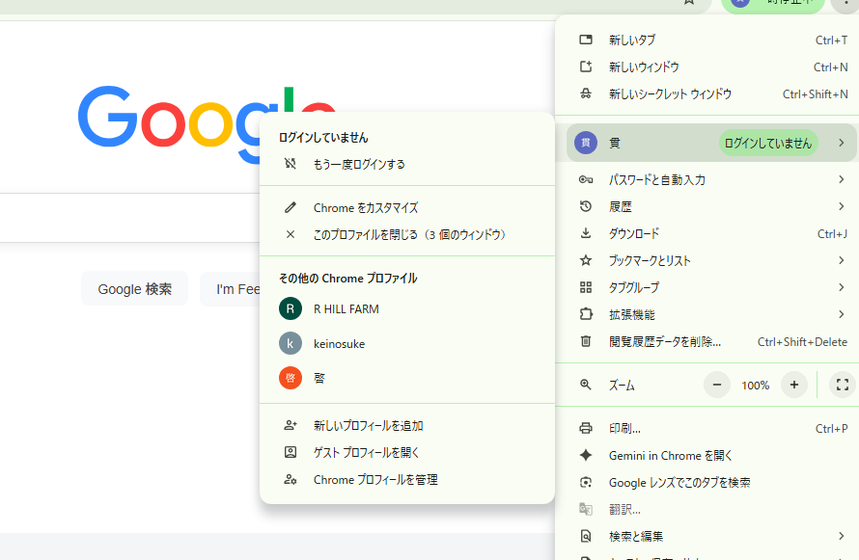

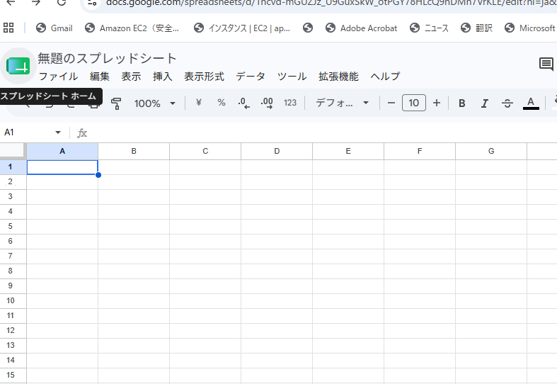

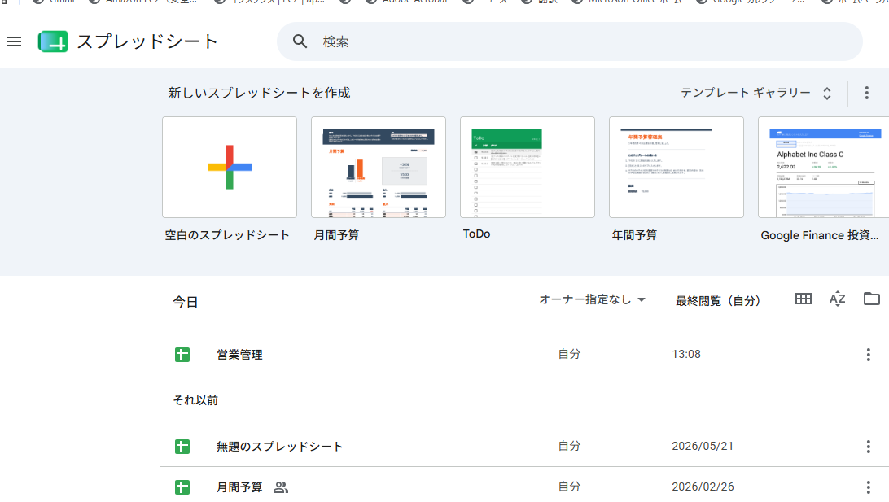

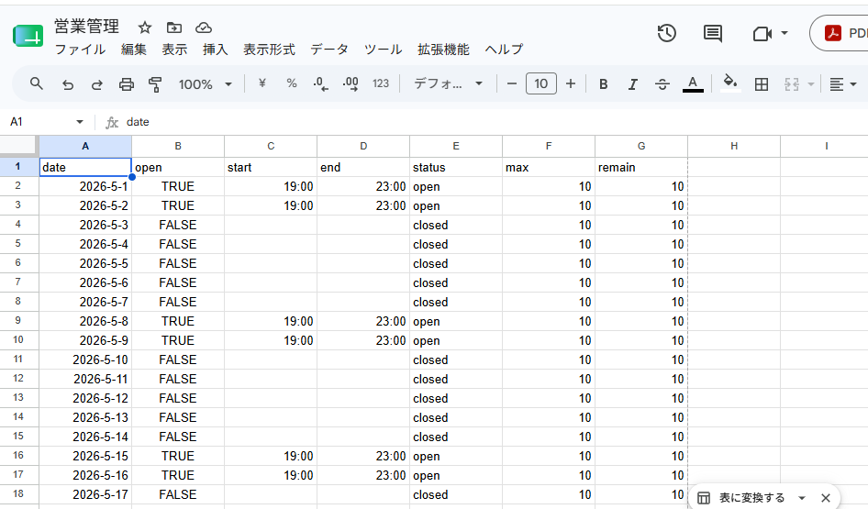

別アカウントへのスプレッドシートのコピーは、元のシートを別アカウントに共有し、そこから「コピーを作成」することで行えます。 [1]
具体的な手順は以下の通りです：
1. 元のアカウントでスプレッドシートを開きます。
2. 右上の [共有] ボタンをクリックし、コピー先のメールアドレス（Googleアカウント）を「編集者」として追加します。
3. コピー先のアカウントで共有されたスプレッドシートを開き、メニューの [ファイル] > [コピーを作成] を選択して完了です。 [1, 2, 3, 4, 5]

